Sheet1
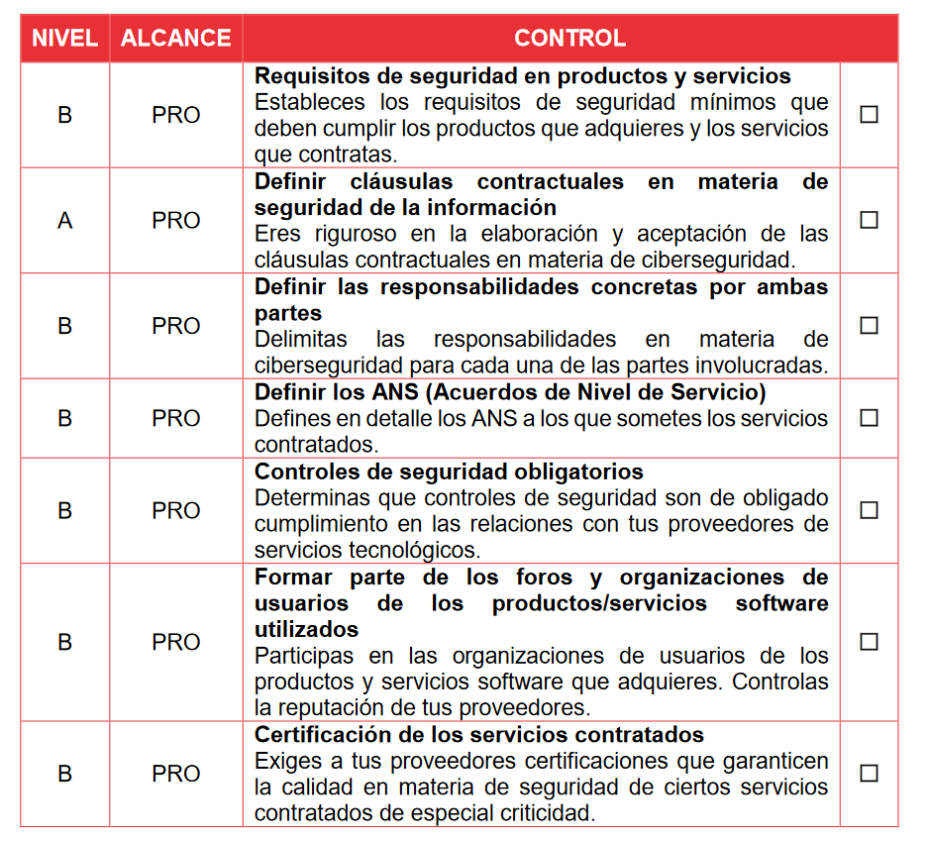
Nivel | Alcance | Control
Requisitos de seguridad en productos y servicios |  |  | El objetivo de este documento es el de enlistar los controles sobre los cuales se desarrollaría un contrato entre un proveedor e Itapp, basados en los punto 15.1.1 y 15.1.2 de la ISO 27002, Requisitos de Seguridad en Relaciones con los proveedores. Toman en cuenta los datos a compartir con los proveedores de cada servicio y los requisitos tanto de usabilidad, legales y tecnologícos a cumplir por los proveedores.
B | PER | Los datos se codifican tanto en el guardado como en movimiento.
B | TEC | Se utilizan certificados de seguridad confiables para la codificación y chequeos de integridad en movimiento.
A | TEC | El cifrado de datos utilizado para el guardado de datos es seguro, entendiendo seguro como suficientemente complicado como para que su filtrado inesperado no suponga un peligro.
B | PER | La infraestructura sobre la cual se edifica el producto no consta de vulnerabilidades que pudieran significar brechas en la confiabilidad o integridad.
B | PER | El acceso a los datos se limita mediante credenciales no obtenibles por ningún agente excepto Itapp.
B | PER | Las opciones mostradas en las interfaces del producto contratado funcionan de la manera anunciada y sin errores.
B | TEC | Los programas ofrecidos no tienen vulnerabilidades que consten en CVE para la versión contratada.
Definir cláusulas contractuales en materia de seguridad de la información
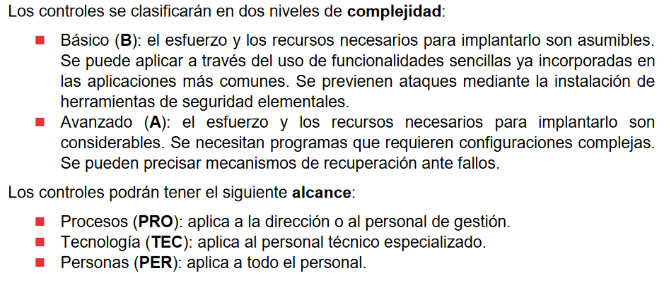
B | PER | El acceso a la información que Itapp guarda en sus servidores (código en el caso de Gitlab, configuraciones en el caso de los configuradores cloud) está restringido a personal autorizado.
A | PER | El acceso a la información que Itapp guarda en sus servidores está monitorizado y se puede rastrear quién lo accedió por parte de los trabajadores cuando.
B | PER | En caso de rescisión del contrato los datos pertenecientes a Itapp han de ser borrados de los sistemas de los proveedores.
Definir responsabilidades concretas por ambas partes
A | PRO | En caso de que el contrato aceptado incluya una cláusula de seudonimización de los datos para la persistencia de estos Itapp se compromete a no exigir su borrado hasta la fecha acordada.
A | PRO | En caso de que el contrato aceptado incluya una cláusula de persistencia de los datos durante un tiempo comprendido post ruptura/rescisión de este, Itapp se compromete a no exigir su borrado. | Cada una de estas cláusulas se verá acompañada de una descripción generada por la proveedora que firma el contrato con Itapp donde explican cómo cumplir con cada control. Esto puede variar desde un tic hasta una descripción en profundidad.
B | PRO | Ambas partes, tanto Itapp como el proveedor de servicio, se reservan el derecho a romper/finalizar el contrato en caso de que una de las partes no cumpla con los Términos y Condiciones de Servicio establecidos.
Definir los Acuerdos de Nivel de Servicio
B | PER | Al contratar los servicios de Amazon Itapp se compremete a cumplir con el ANS especificado por Google en: https://cloud.google.com/terms/sla?hl=es
B | PER | Al contratar los servicios de AWS Itapp se compromete a cumplir con los ANS especificados por Amazon en: https://aws.amazon.com/es/legal/service-level-agreements/ pertinentes a los EC2, ElasticIp, Elastic Load Balancer y más si los hubiera.
B | PER | Al contratar los servicios de Google Itapp se compremete a cumplir con el ANS especificado por Google en: https://cloud.google.com/terms/sla?hl=es
Certificación de los servicios contratados
A | PRO | Itapp cumple con la ISO 27001, por lo que se pide a los proveedores que cumplan con la misma certificación.
B | PRO | Itapp cumple con las condiciones legales del tratamiento de datos de carácter personal y no personal. Se pide a los proveedores que trabajen con datos de este carácter que Itapp les facilita que cumplan con las legislaciones correspondientes.

